Sheet1
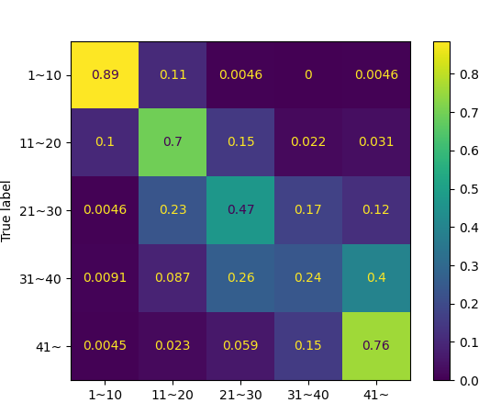
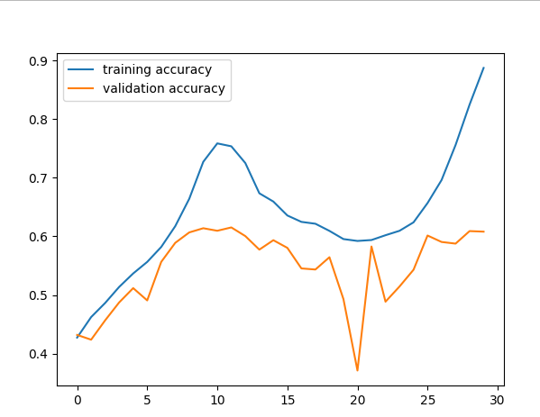
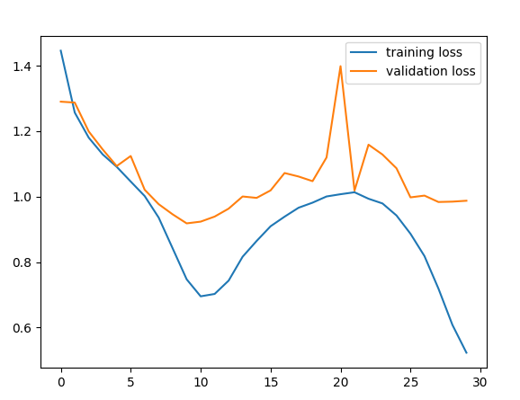
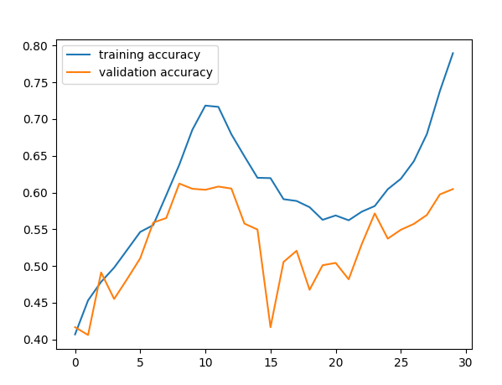
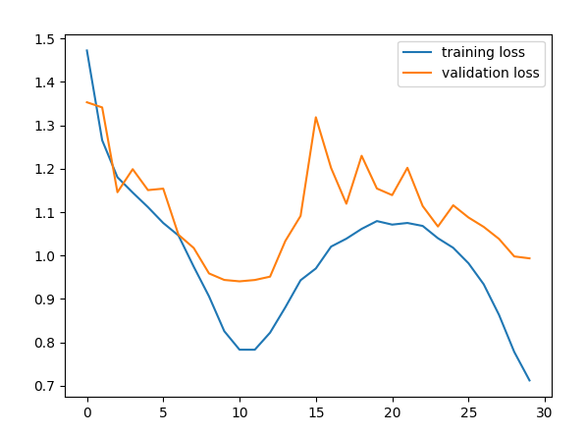
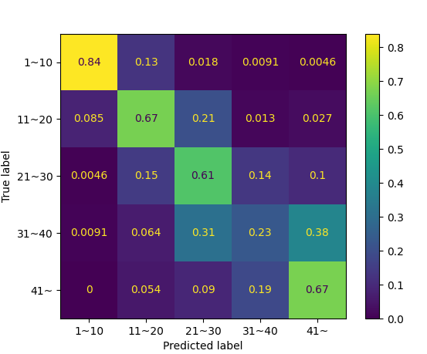
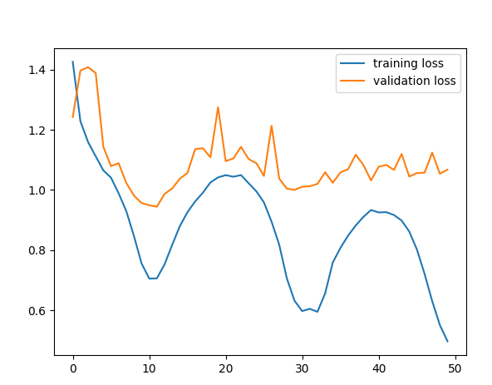
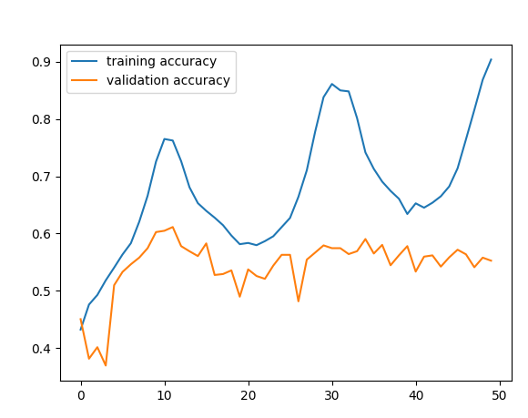
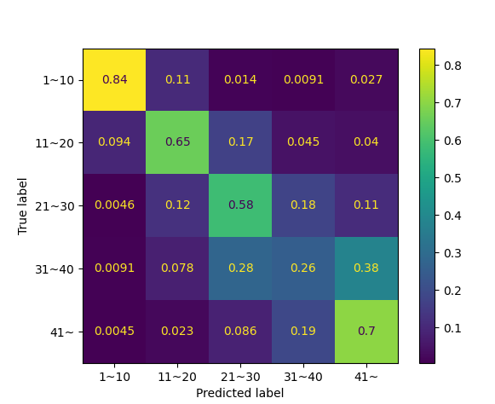
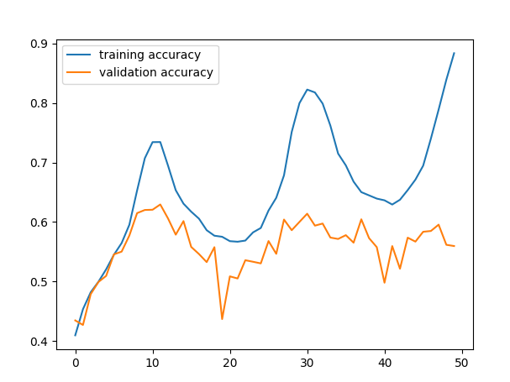
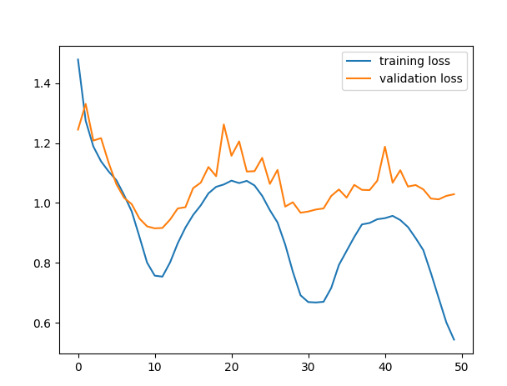
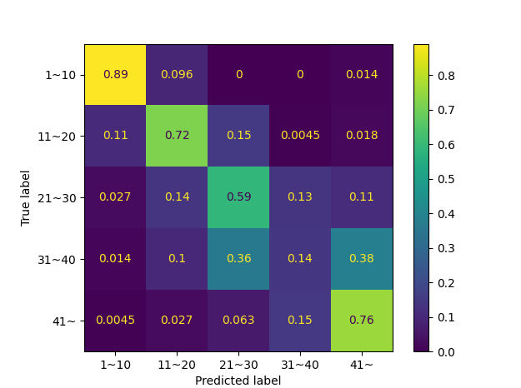
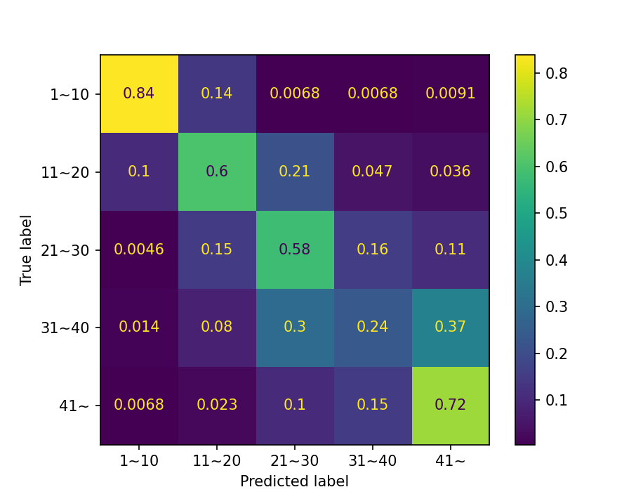
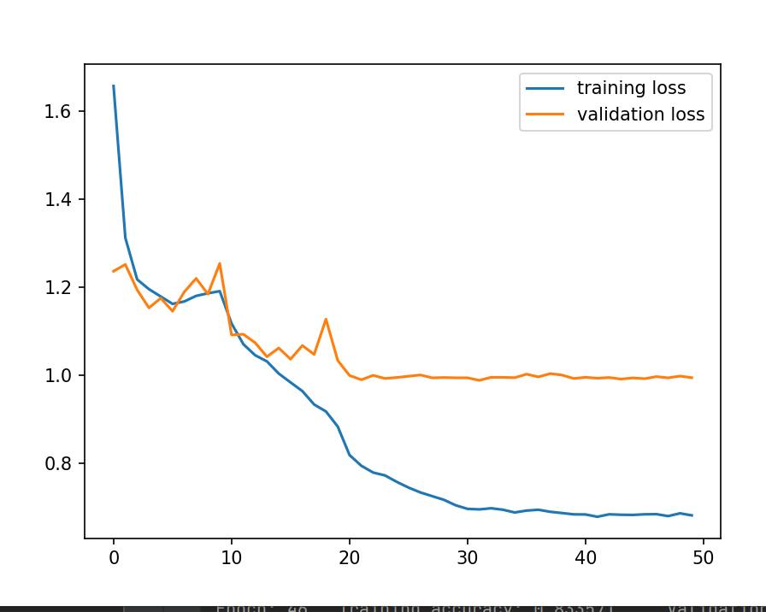
시간 | 모델 | op | sc | epooch | acc | loss | test | csv | pt |  | loss 올라감 멈춤
6/17/23 | train2 | optimizer = optim.Adam(model.parameters(), lr=0.001,weight_decay=0.03) | scheduler = optim.lr_scheduler.CosineAnnealingLR(optimizer,T_max=10,eta_min=0) | 50 |  |  | 57 | result_BEST3_MODEL_5_31.csv | convet_best3_5_31_MODEL.pt
 | train2 | conv 7 -> conv 6 / Fully 2 -> 3 모델 크기 줄임 | 나머지는 동일 | 50 |  |  | 55
 | train2 | 동일 | 나머지는 동일 | 100 | 실제 57177 | 제출 시 57 | 58 | result_BEST3_MODEL_6_19.csv | convet_best3_6_19_MODEL.pt
 | train2 | 동일 | 나머지는 동일 | 150 |  |  | 57.629428864 | result_BEST3_MODEL_7_17.csv | convet_best3_7_17_MODEL.pt | overfitting | Epoch: 29 | Training accuracy: 0.647170 | Validation accuracy: 0.576191
 | train2 | weight decay를 0,03-> 0.01 | step-> 10 변경 | 50 |  |  | 56.08537674 | result_BEST3_MODEL_7_35.csv | convet_best3_7_35_MODEL.pt
 | train2 | 동일 | ReduceLROnPlateau( | 50 |  |  | 54.859222412 | result_BEST3_MODEL_7_45.csv | convet_best3_7_45_MODEL.pt |  | epoch 15
 | train2 | 동일 +lablel smoothing +weight decay를 0.01 ->0.04 | patience= 7변경 | 50 |  |  | 50.317893982 | result_BEST3_MODEL_7_45.csv | convet_best3_7_45_MODEL.pt |  | epoch 30
 | train2 | 동일 +lablel smoothing(0.01) +weight decay를 0.01 ->0.05 dropout 0.5->0.6 | 동일 | 50 |  |  | 50 | result_BEST3_MODEL_8_05.csv | convet_best3_8_05_MODEL.pt
 | train2 | 동일 +lablel smoothing(0.04) +weight decay를 0.01 ->0.05 dropout 0.5->0.6 | 동일 | 100 |  |  | 53.269756317 | result_BEST3_MODEL_8_05.csv | convet_best3_8_05_MODEL.pt
 | train2 | optimizer = optim.Adam(model.parameters(), lr=0.001,weight_decay=0.01) ,label_smoothing=0.01,dropout=0.25 | step 10 | 50 |  | val_loss 0.94 | 59.355133057 | result_BEST3_MODEL_12_15.csv | convet_best3_12_15_MODEL
 | train2 | optimizer = optim.Adam(model.parameters(), lr=0.001,weight_decay=0.01) ,label_smoothing=0.01dropout=0.25 | ReduceLROnPlateau( | 50 | 실제 0.62287 | VAL_LOSS 0,99 9.491371 | 59.809261322 | convet_best3_1_54_MODEL.pt | convet_best3_1_54_MODEL.pt
 | train2 | optimizer = optim.Adam(model.parameters(), lr=0.001,weight_decay=0.01) ,label_smoothing=0.01dropout=0.25 | Cosine | 50 |  |  | 58.673931122 | convet_best3_2_4_MODEL.pt | convet_best3_2_4_MODEL.pt
 | train2 | optimizer = optim.Adam(model.parameters(), lr=0.001,weight_decay=0.01) ,label_smoothing=0.01dropout=0.25 | ExponentialLR(optimizer, gamma=0.95) | 50 |  |  | 57.720256805 | convet_best3_2_11_MODEL.pt | convet_best3_2_11_MODEL.pt
 | train2_con_down | 위에는 동일하고 conv 5층으로 변경 | step 10 | 50 | 실제 0.62773 | val 0.925350 | 60.808353424 | result_BEST3_MODEL_2_20.csv | convet_best3_2_20_MODEL.pt
 | train2_con_down | 위에는 동일하고 | ReduceLROnPlateau( | 50 |  | val 0.956275 | 58.764762878 | result_BEST3_MODEL_2_32.csv | convet_best3_2_32_MODEL.pt
 | train2_con_down | 위에는 동일하고 | Cosine | 50 |  | val 0.985512 | 58.356040955 | result_BEST3_MODEL_2_40.csv | convet_best3_2_40_MODEL.pt
 | train2_con_down | 위에는 동일하고 | ExponentialLR(optimizer, gamma=0.95) | 50 |  | val |  | result_BEST3_MODEL_2_47.csv | result_BEST3_MODEL_2_47.csv
 |  |  |  | 55 |  | val 0.97 | 59.445960999
 |  |  |  |  |  |  |  | result_BEST3_MODEL_12_31.csv | convet_best3_12_31_MODEL.pt
 | 앙상블 | result_BEST3_MODEL_2_20.csv + convet_best3_1_54_MODEL.pt + conv18 | 0.6399
 |  | conv18 - 0.62043 / 57 / | 64
 |  | conv18 - 0.62043 / convet_best3_2_20_MODEL.pt - 62.773 / | 60 |  |  |  |  | 60.081745148 | val 97

 |  |  |  |  |  |  | 49 | result_BEST3_MODEL_6_5.csv

 |  | 결과 분석 ->
 |  | 실제 0.62287 + 실제 0.62287 | 65
 |  | 실제 0.62287 + 실제 0.62287 + ? |  |  |  |  | convet_best3_6_19_MODEL.pt
 |  | 위에는 동일하고 | step 10 | 40
 |  | 1_54 + 6_19 ensemble 6_19_7_1 -> 0.64963 | ExponentialLR(optimizer, gamma=0.99) | 40 |  | 0.97908 | 58.1289711
 |  | 1_54 + 6_19 + 2_20 ensemble_6_19_6_51 -> 0.64476 |  |  |  | val 0.895037 | 실제 63 | convet_best3_6_19_MODEL.pt | conv5층 + Ex->0.90 , weight 그대호
 |  | 6_19 -> 0.6326 |  |  |  |  |  | convet_best3_6_19_56_MODEL.pt
 |  | 1_54 + 2_20 = 65 |  | optimizer = optim.Adam(model.parameters(), lr=0.001,weight_decay=0.01) # weigth_de | scheduler = optim.lr_scheduler.ReduceLROnPlateau(optimizer, mode='min', factor=0.1, patience=5,min_lr=1e-5, verbose=True) | conv 6층 + Fc2 | 60.944591522 | result_BEST3_MODEL_6_19_56.csv
 |  | 2_20 + 6_19 =? -> 가현이가 모델 구조 같으면 효과 별로 일 수도 있다 함 |  | optimizer = optim.Adam(model.parameters(), lr=0.001,weight_decay=0.01) # weigth_de | pat -> 5변경 | conv 6층 + Fc2 |  | result_BEST3_MODEL_6_19_7_51.csv
 |  | 6_19 + 1_54 + |  |  |  | 실제 59.61 0.95 | 60.308807373
 |  |  | convet_best3_6_19_MODEL.pt |  |  | Test 61.0354232788085 | val 0.94 | result_BEST3_MODEL_6_19_8_49.csv
 |  |  |  |  |  | 실제 0.63746 ---------- |  | convet_best3_6_2011512839_MODEL.p
 |  | 6_19 + 1_54 + 6_19_8_49_1 = ensemble_6_19_9_43.csv -> 66.423(best_score) ->실제 0.62287 + 실제 0.6326 +64.72 + |  |  |  | 실제 0.66423 |  | .convet_best3_6_2011512839_MODEL.pt
 |  | 6_19 + 1_54 + 6_19_11_36_1 = ensemble -> 실제 0.62287 + 실제 64.72 + 실제 0.6326 ->66.180 |  |  |  | Test 60.49046325683594 |  | convet_best3_6_19_11_36_1_MODEL.pt
 |  | 6_19 + 6_19_11_36_1 = 0.6326 + 실제 64.72 + 실제 0.6326 -> 0.6545 |  |  |  | 실제 |  | convet_best3_6_19_MODEL.pt
 |  |  |  |  |  | Test 61.9436874389648 |  | ./result_BEST3_MODEL_6_19_11_36_1.csv
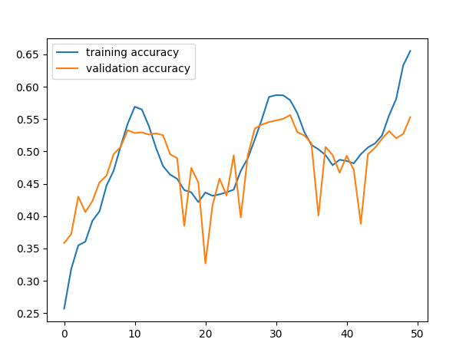
 |  |  |  |  |  | 실제 64.72------------------ |  | ./result_BEST3_MODEL_6_19_11_36_1.csv | 같은 구조
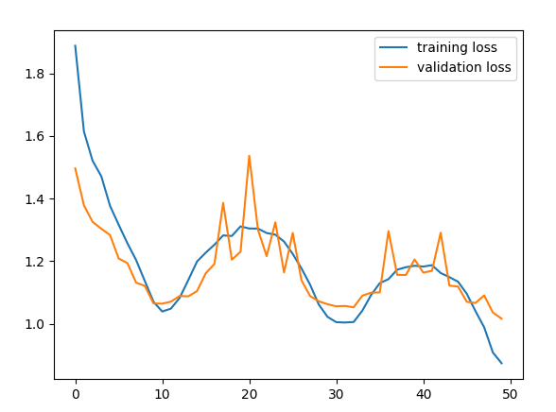
 |  |  |  |  |  | 실제 0.6326 |  | 6_19_8_49_1 | 같은 구조
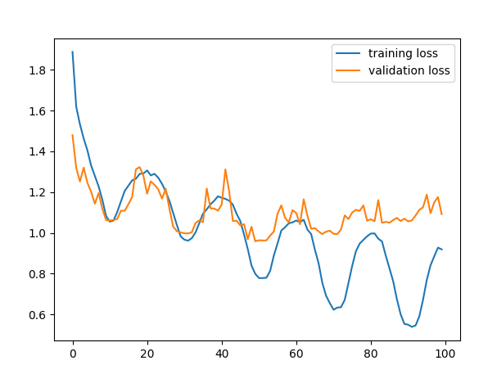
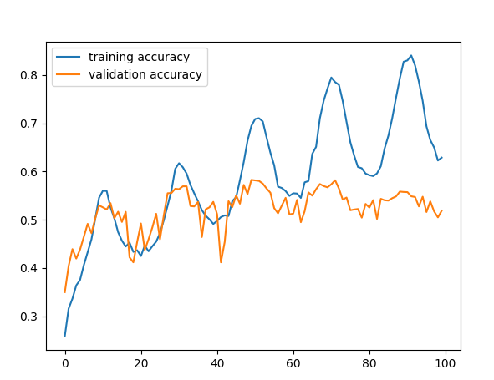
 |  |  |  |  |  | 0.62287 |  | 1_54

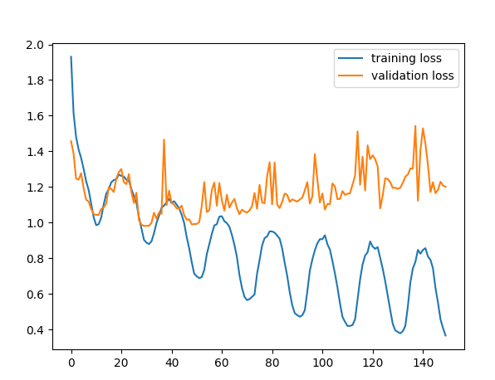
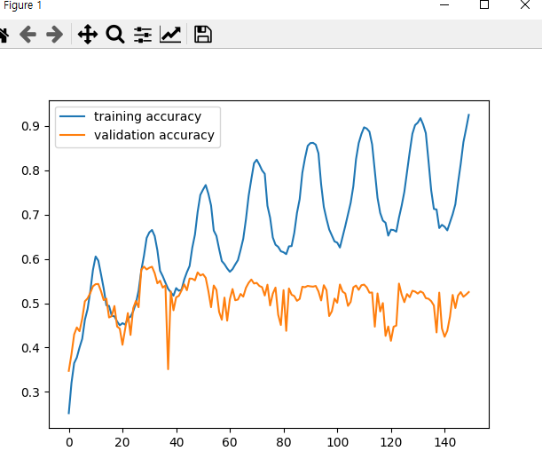
 |  |  |  |  |  | convet_best3_7_17_MODEL.pt
 |  |  |  |  |  | convet_best3_7_17_MODEL.pt |  | convet_best3_7_17_MODEL.pt

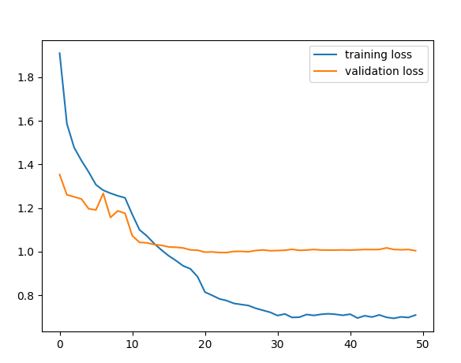

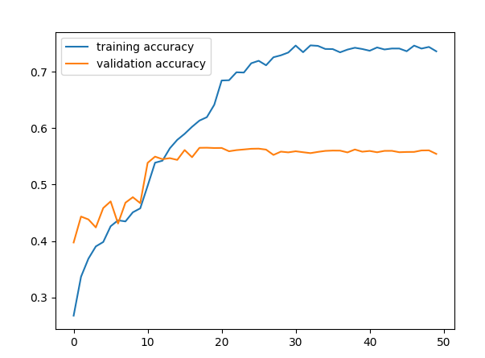
 |  |  |  |  |  |  |  | convet_best3_7_45_MODEL.pt
 |  |  |  |  |  | convet_best3_7_45_MODEL.pt

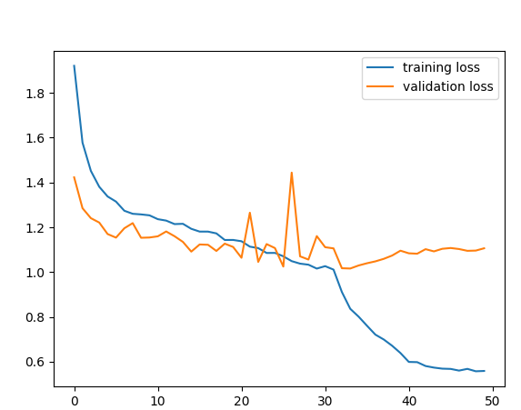
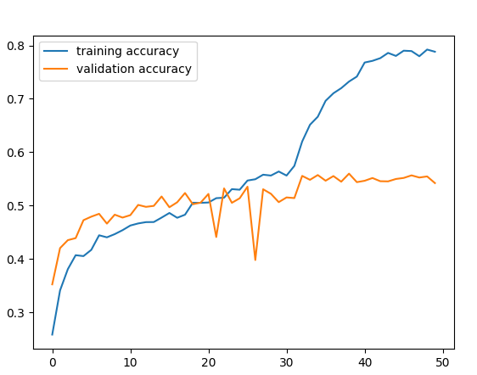
 |  |  |  |  |  |  |  | convet_best3_7_45_MODEL.pt | 성능 별로여서 덮어씌움
 |  |  |  |  | convet_best3_7_45_MODEL.pt

 |  |  |  |  |  |  |  | convet_best3_7_45_MODEL.pt | 최종

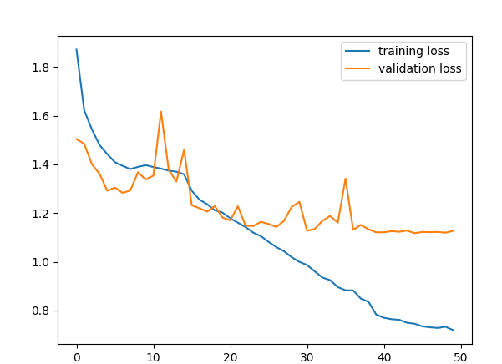
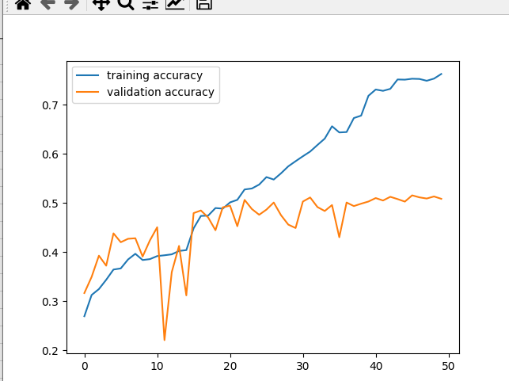
 |  |  |  | convet_best3_7_45_MODEL.pt

 |  |  |  |  |  |  |  | convet_best3_8_05_MODEL.pt

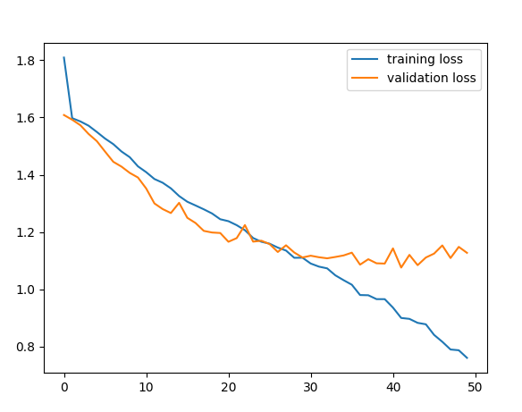
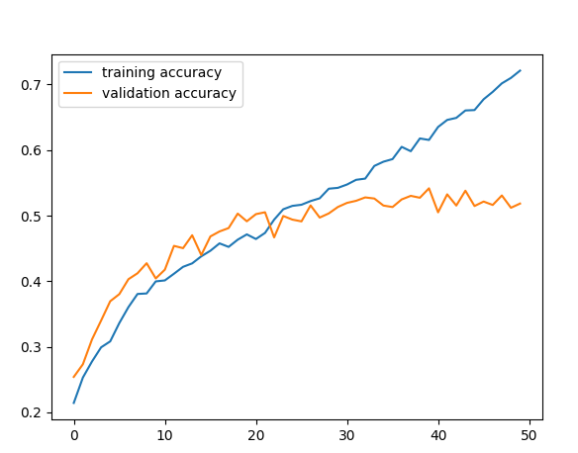
 |  |  | convet_best3_8_05_MODEL.pt

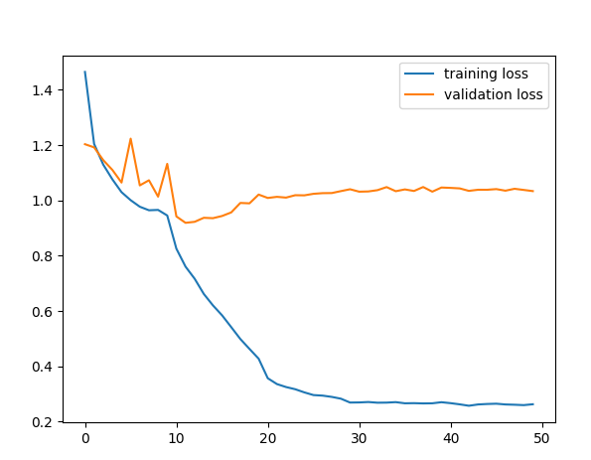
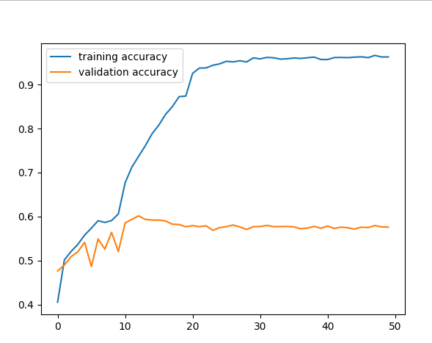
 |  |  | convet_best3_12_15_MODEL

 |  |  |  |  |  |  |  |  | convet_best3_12_15_MODEL

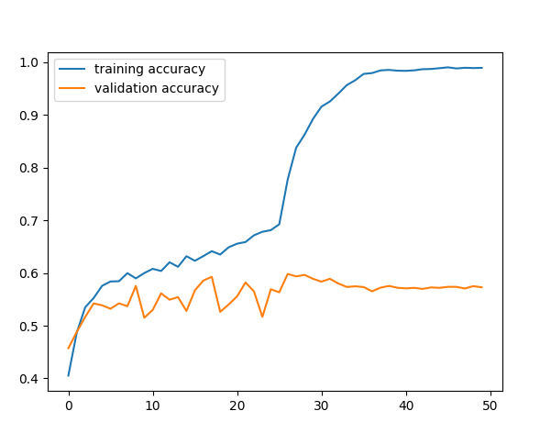

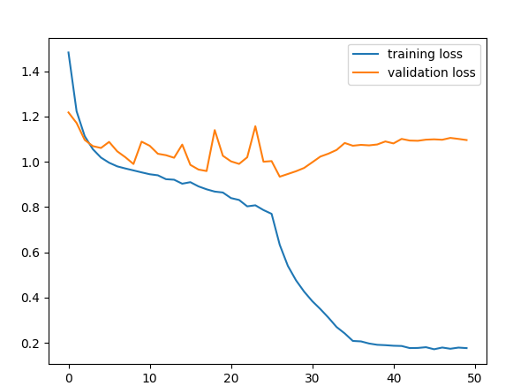
 |  |  | convet_best3_1_54_MODEL.pt |  |  |  |  |  | convet_best3_1_54_MODEL.pt

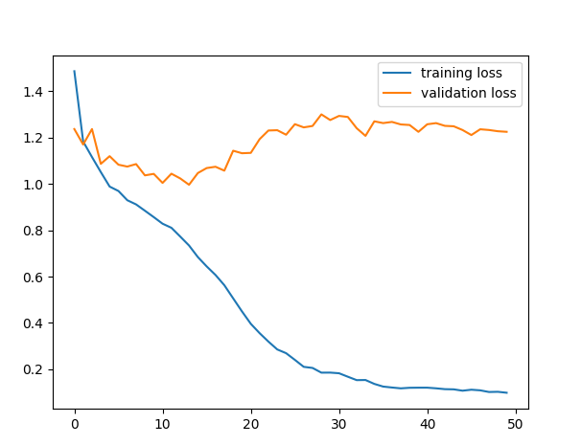
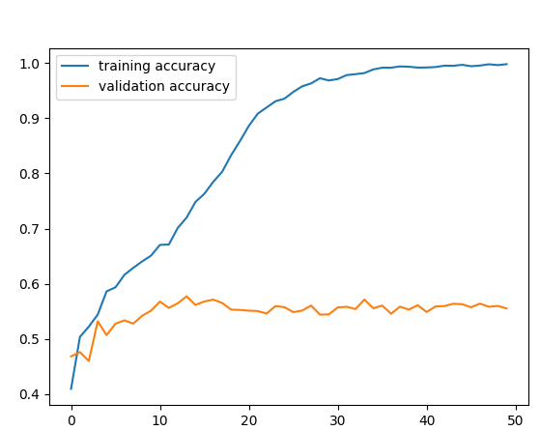
 |  |  | convet_best3_2_11_MODEL.pt

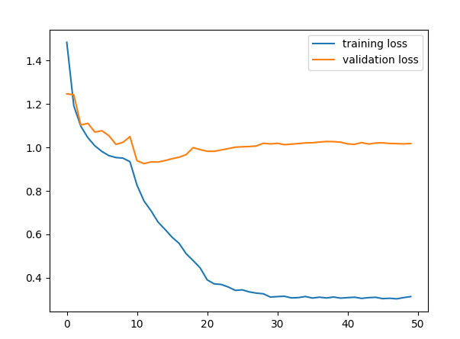
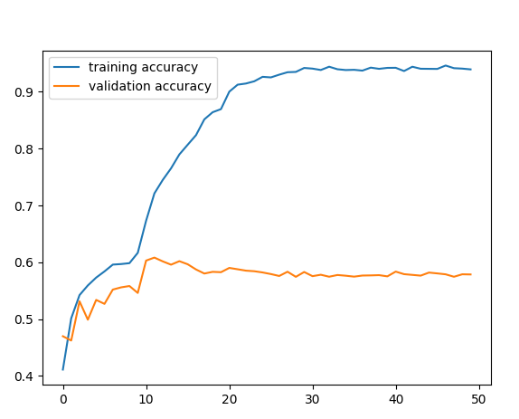
 |  |  | result_BEST3_MODEL_2_20.csv
6_19_11_36_1

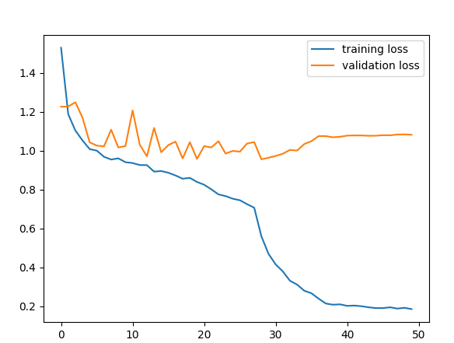
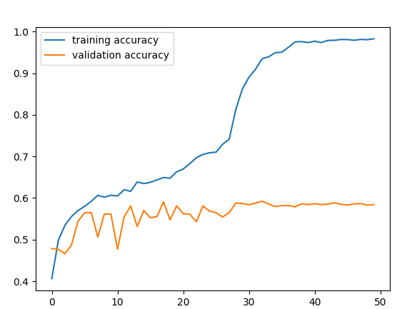

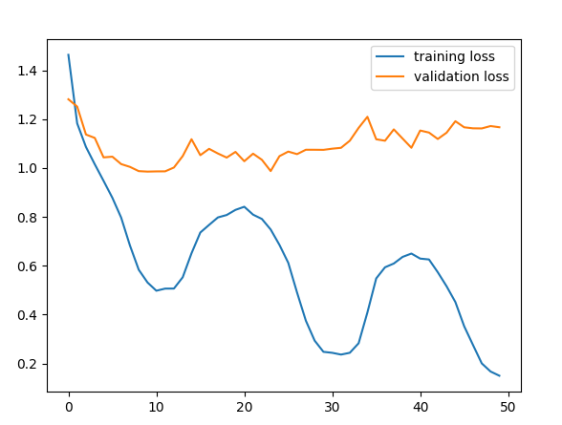
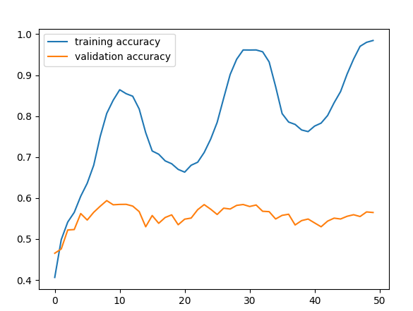

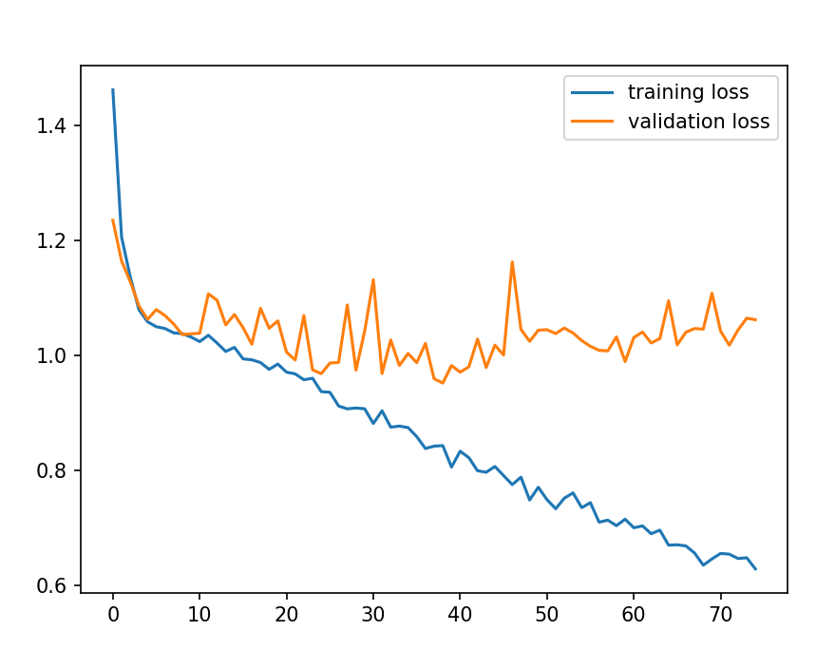

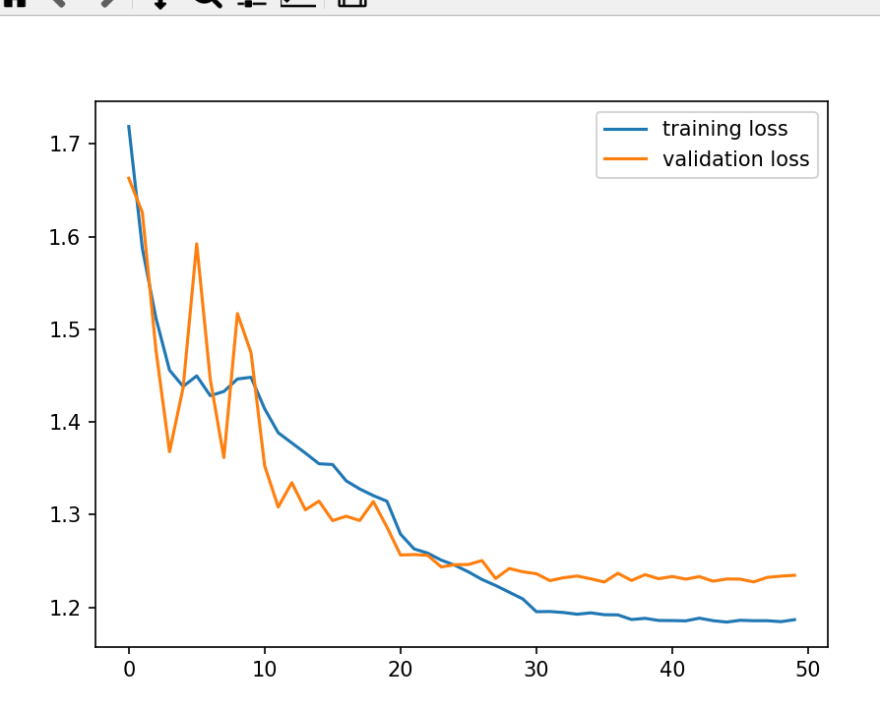

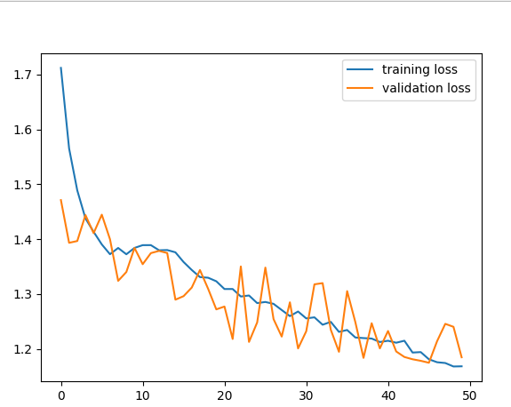

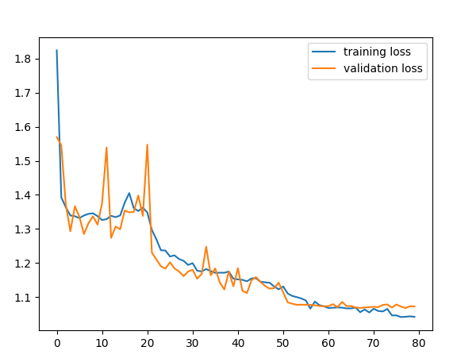

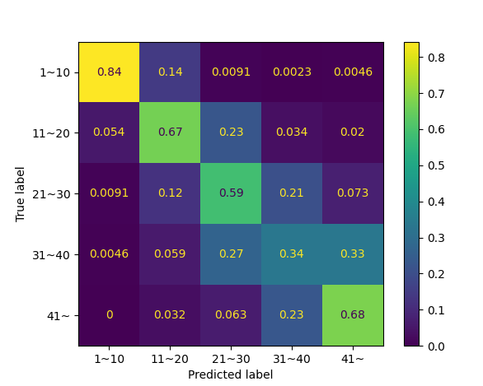
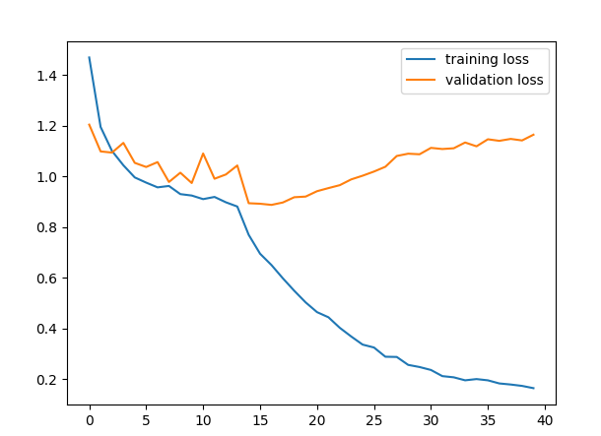
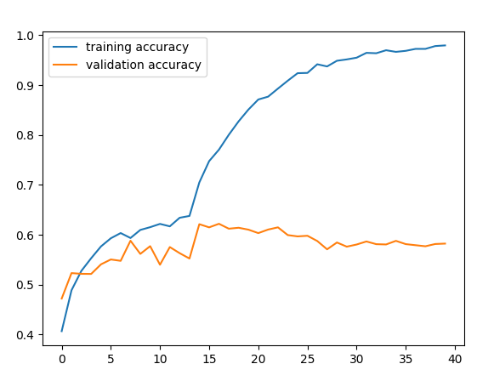

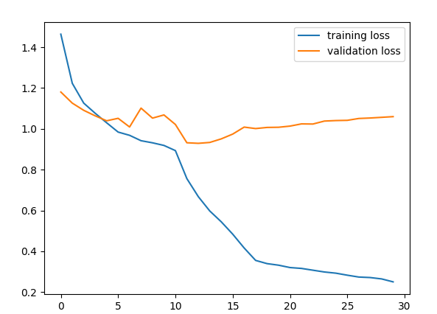
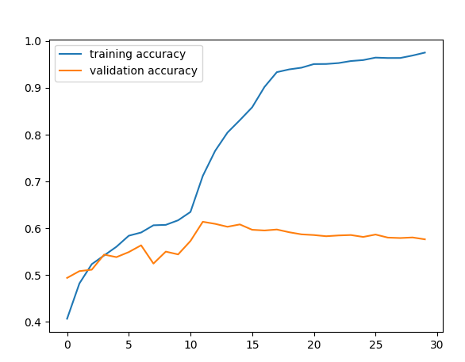
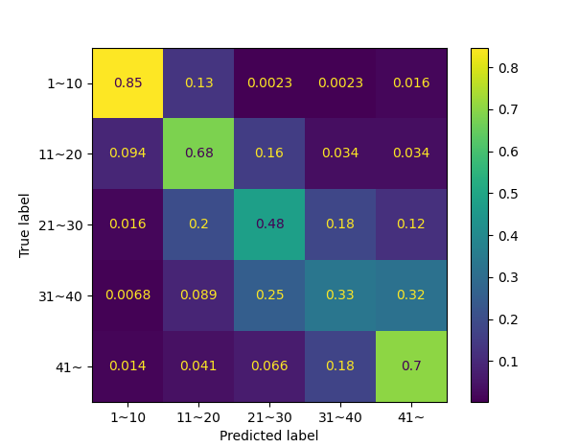
 |  |  |  |  |  |  | result_BEST3_MODEL_6_19_8_49.csv









 |  |  |  |  |  | scheduler = optim.lr_scheduler.CosineAnnealingLR(optimizer,T_max=12,eta_min=0)
 |  |  |  |  |  | ./result_BEST3_MODEL_6_19_9_4.csv

